Закупка cronier-mac
Фото | Наименование | Цена | Кол-во | Сумма
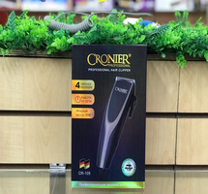 | CR-105 | 600.00 | 2 | 1,200.00
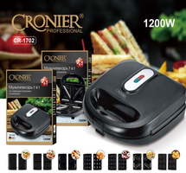 | CR-1702 | 2,100.00 | 1 | 2,100.00
Итого: 2 позиций |  |  | 3 | 3,300.00

